前提条件
MEMBERテーブルとCHARGEテーブルに、データを事前に入力する。
加入者情報と有効な加入者情報を以下に添付する。
料金情報と有効な料金情報を以下に添付する。
有効な加入者情報と有効な料金情報の対象年月を以下に添付する。

 | 図１. 加入者情報と有効な加入者情報 | 図2. 料金情報と有効な料金情報

2025-08-01 |  | 2025-08-01
有効な加入者情報 |  | 有効な料金情報

4件
4件
4件

2025-09-01 |  | 2025-09-01
有効な加入者情報 |  | 有効な料金情報

3件
3件

2024-09-01 |  | 2024-09-01
有効な加入者情報 |  | 有効な料金情報
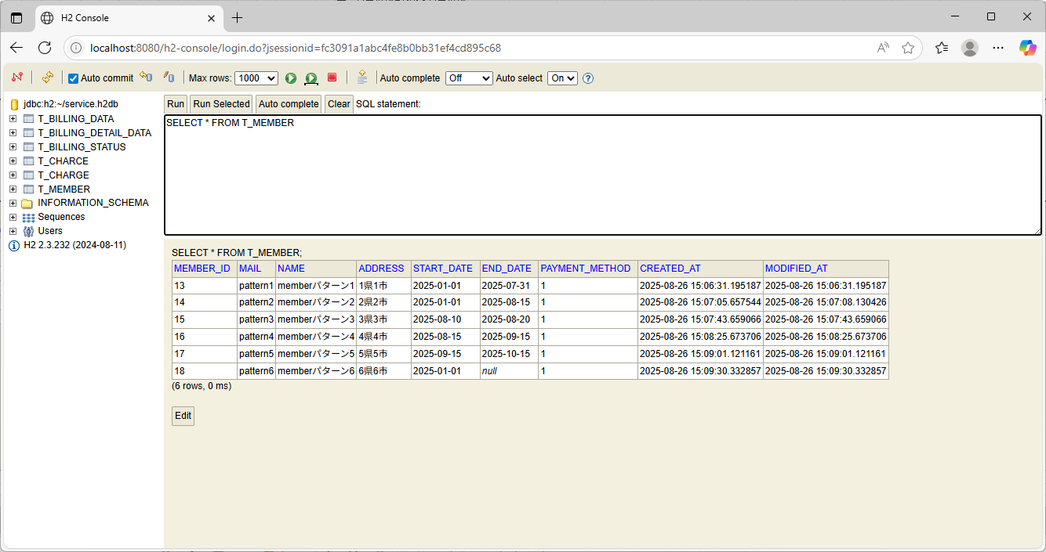
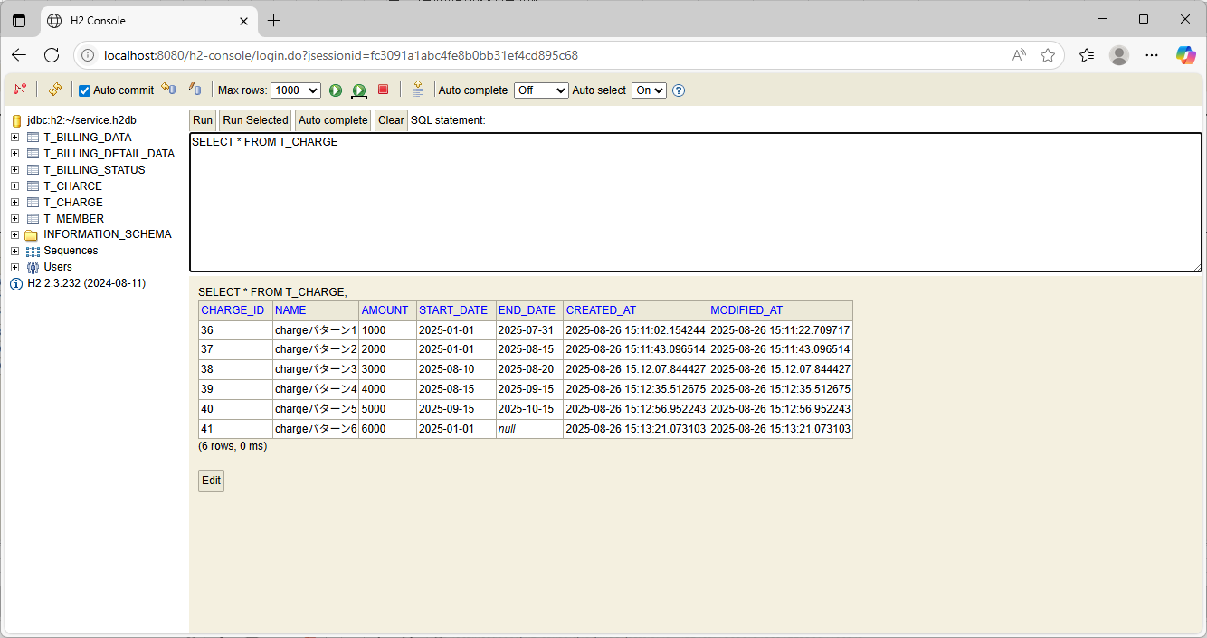

該当なし（0件）
該当なし（0件）

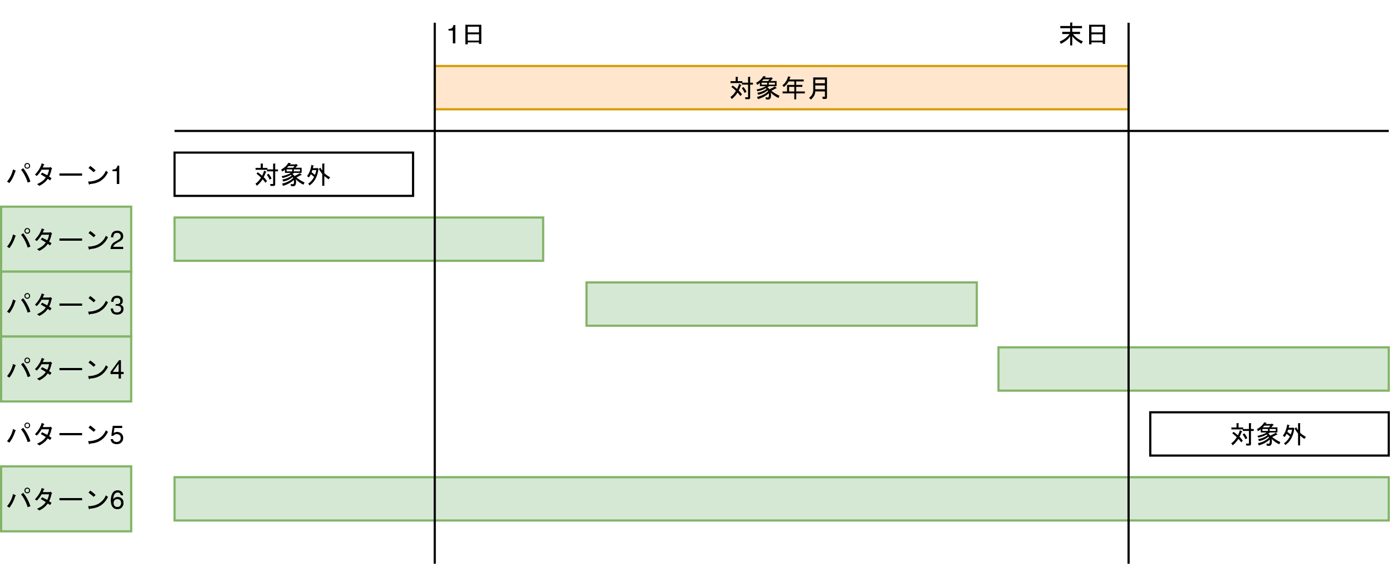
有効な加入者情報の対象年月
有効な料金情報の対象年月

ケース1
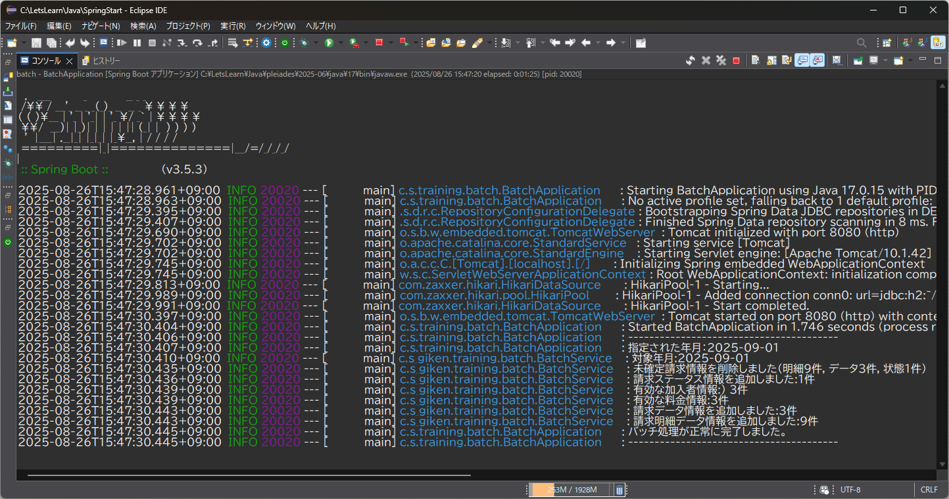
テスト内容：通常処理ができる引数を、「yyyyMM」（正常系）で指定し、バッチを起動する。
確認内容：ログ出力開始を示すハイフンが40個出力されていること。 確認内容：指定された年月が出力されていること。 確認内容：対象年月が出力されていること。 確認内容：未確定請求情報が削除されている旨、出力されていること。 確認内容：未確定請求情報が削除されている旨、出力されていること。 確認内容：請求ステータス情報が追加されている旨、出力されていること。 確認内容：有効な加入者情報が出力されていること。 確認内容：有効な料金情報が出力されていること。 確認内容：請求データが追加されている旨、出力されていること。 確認内容：請求明細データ情報が追加されている旨、出力されていること。 確認内容：バッチ処理が正常に完了している旨、出力されていること。 確認内容：ログ出力終了を示すハイフンが40個出力されていること。

ケース2
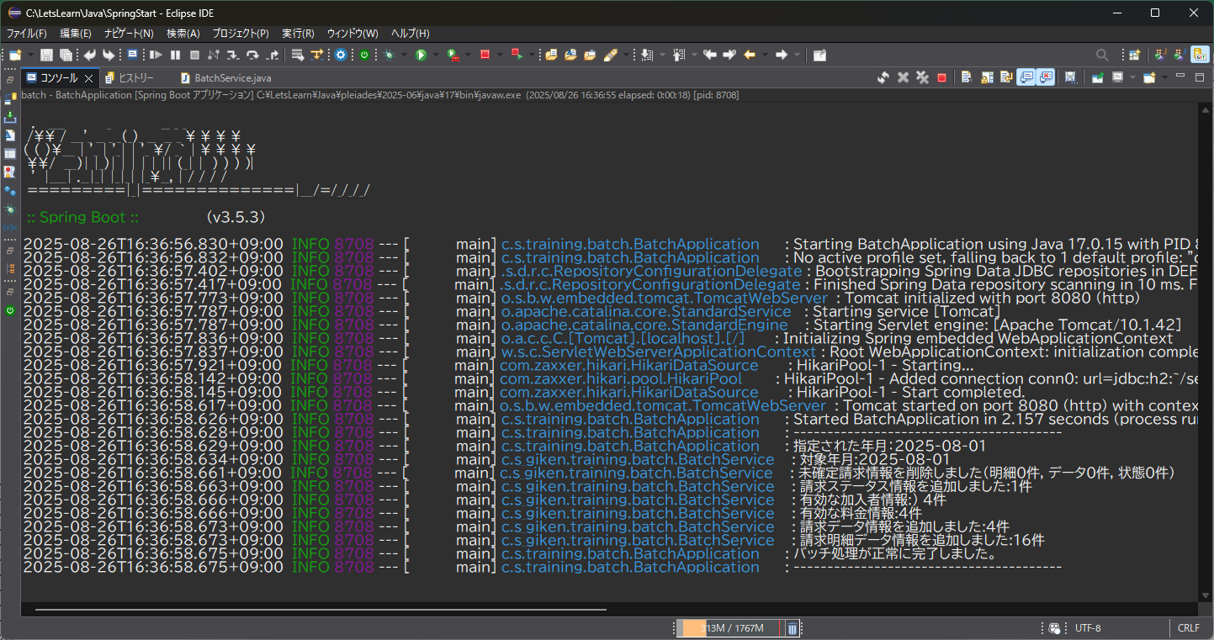
テスト内容：引数を「yyyyMM」(202508)で指定し、バッチを起動する。
確認内容：指定された年月に、2025-08-01と表示されていること。 確認内容：対象年月に、2025-08-01と表示されていること。 確認内容：未確定請求情報の削除項目に、元のデータベースに登録してあったデータの件数が表示されていること。 確認内容：請求ステータス情報の追加項目に1件と表示されていること。 確認内容：有効な加入者情報の項目に4件と出力されていること。 確認内容：有効な料金情報の項目に4件と出力されていること。 確認内容：請求データの追加の件数が4件と出力されていること。 確認内容：請求明細データ情報の追加件数が16件と出力されていること。 確認内容：請求データの追加の件数が4件と出力されていること。 確認内容：請求明細データ情報の追加件数が16件と出力されていること。

ケース3
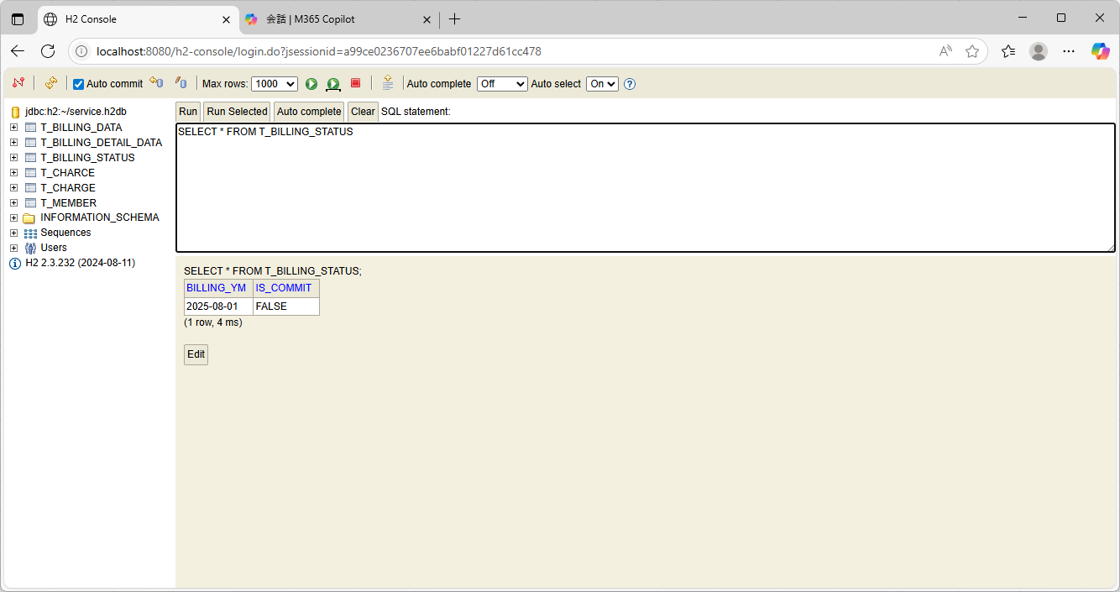
テスト内容：データベースを確認する。（請求データ状態テーブル）
確認内容：1件レコードが追加されていること。 確認内容：対象年月に、2025-08-01が登録されていること。 確認内容：IS_COMMITがFALSEになっていること。

ケース4
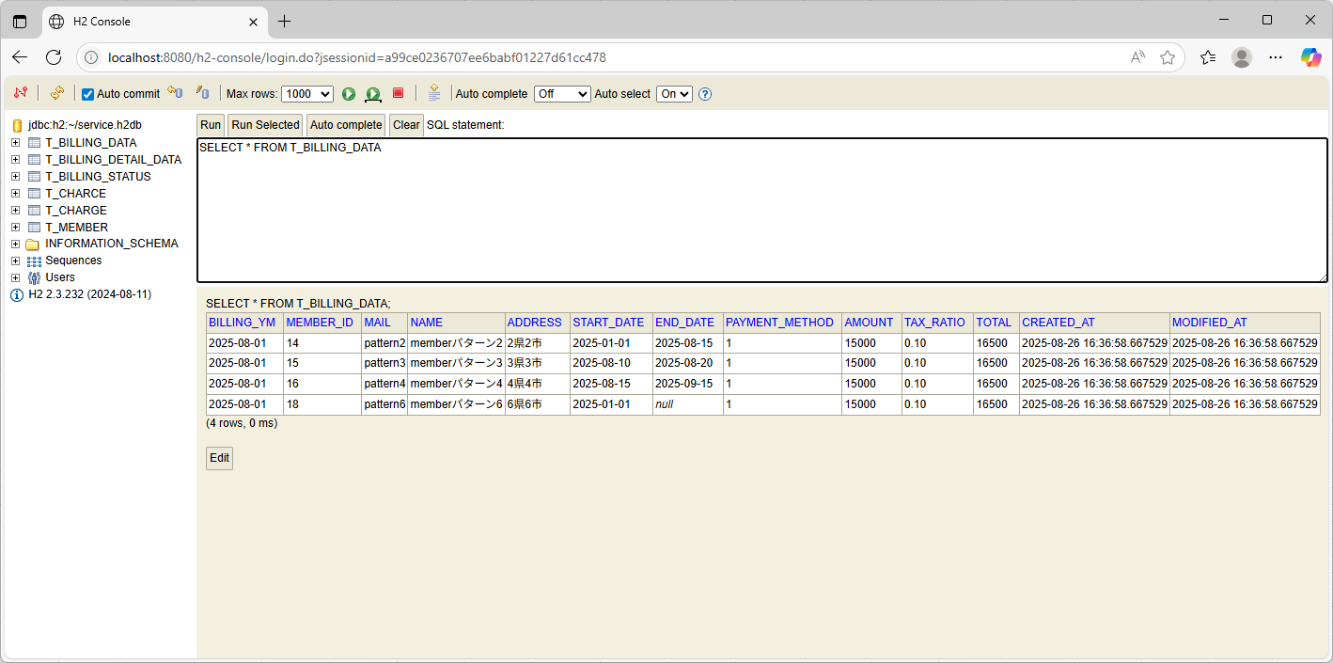
テスト内容：データベースを確認する。（請求データテーブル）
確認内容：レコードが4件追加されていること。 確認内容：各レコードの対象年月に2025-08-01が登録されていること。 確認内容：各レコードに、有効な加入者情報のメンバーIDが登録されていること。 確認内容：各レコードに、有効な加入者情報のメールアドレスが登録されていること。 確認内容：各レコードに、有効な加入者情報の名前が登録されていること。 確認内容：各レコードに、有効な加入者情報の住所が登録されていること。 確認内容：各レコードに、有効な加入者情報の開始日が登録されていること。 確認内容：各レコードに、有効な加入者情報の終了日が登録されていること 確認内容：各レコードに、有効な加入者情報の支払方法が登録されていること。 確認内容：各レコードに、税抜きの合計金額が登録されていること。 確認内容：各レコードに、税率が登録されていること。 確認内容：各レコードに、税込みの合計金額が登録されていること。

ケース5
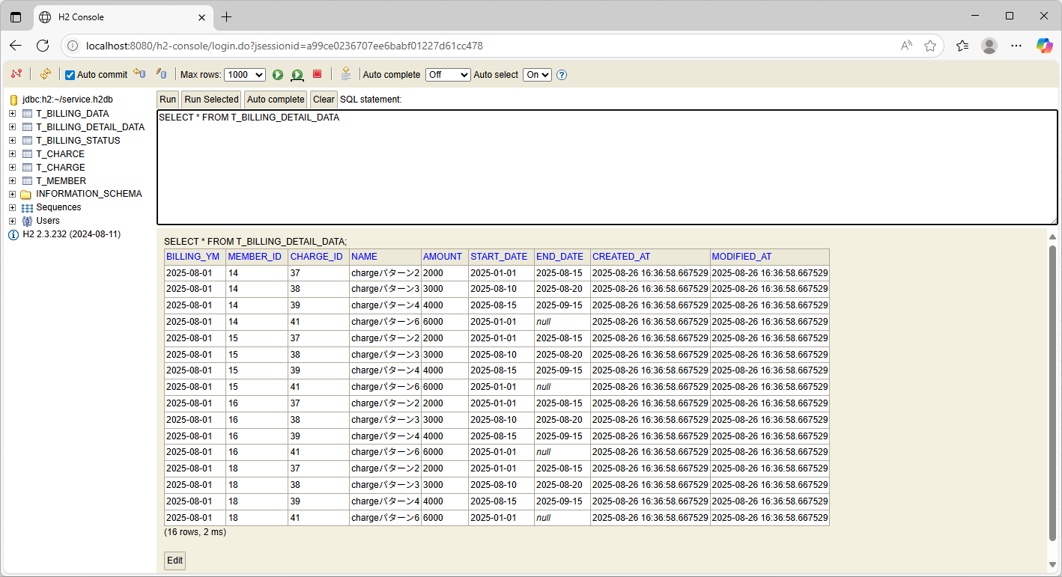
テスト内容：データベースを確認する。（請求明細データテーブル）
確認内容：レコードが16件追加されていること。 確認内容：各レコードの対象年月に2025-08-01が登録されていること。 確認内容：各レコードに、有効な料金情報の料金IDが登録されていること。 確認内容：各レコードに、有効な料金情報の料金名が登録されていること。 確認内容：各レコードに、有効な料金情報の料金名に対する金額が登録されていること。 確認内容：各レコードに、有効な料金情報の開始日が登録されていること。 確認内容：各レコードに、有効な料金情報の終了日が登録されていること

ケース6

テスト内容：引数を「yyyyMM」(202509)で指定し、バッチを起動する。
確認内容：指定された年月に、2025-09-01と表示されていること。 対象年月に、2025-09-01と表示されていること。 未確定請求情報の削除項目に、元のデータベースに登録してあったデータの件数が表示されていること。 請求ステータス情報の追加項目に1件と表示されていること。 有効な加入者情報の項目に3件と出力されていること。 有効な料金情報の項目に3件と出力されていること。

ケース7
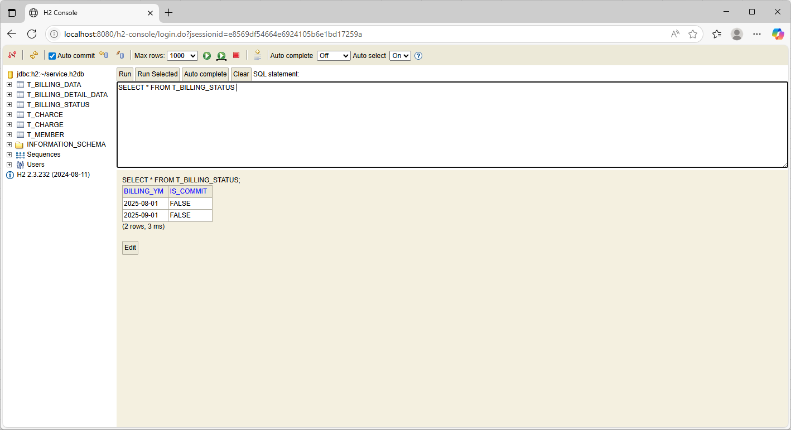
テスト内容：データベースを確認する。（請求データ状態テーブル）
確認内容：1件レコードが追加されていること。 対象年月に、2025-09-01が登録されていること。 IS_COMMITがFALSEになっていること。

ケース8
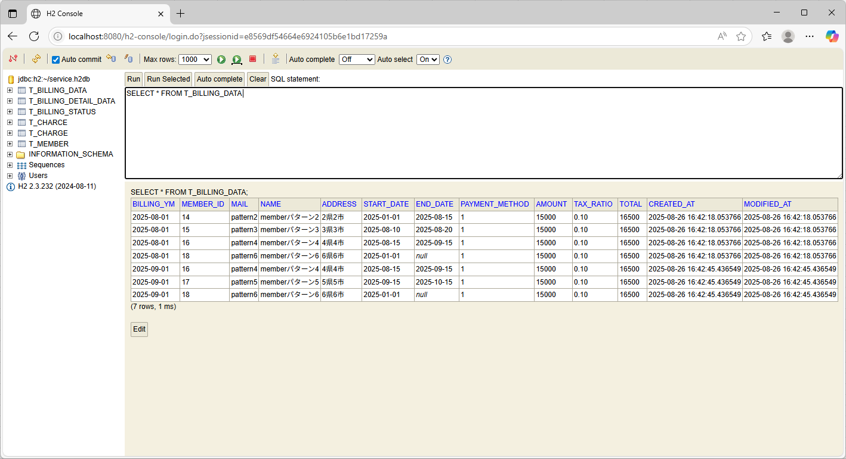
テスト内容：データベースを確認する。（請求データテーブル）
確認内容：レコードが3件追加されていること。 各レコードの対象年月に2025-09-01が登録されていること。 各レコードに、有効な加入者情報のメンバーIDが登録されていること。 各レコードに、有効な加入者情報のメールアドレスが登録されていること。 各レコードに、有効な加入者情報の名前が登録されていること。 各レコードに、有効な加入者情報の住所が登録されていること。 各レコードに、有効な加入者情報の開始日が登録されていること。 各レコードに、有効な加入者情報の終了日が登録されていること 各レコードに、有効な加入者情報の支払方法が登録されていること。 各レコードに、税抜きの合計金額が登録されていること。 各レコードに、税率が登録されていること。 各レコードに、税込みの合計金額が登録されていること。

ケース9
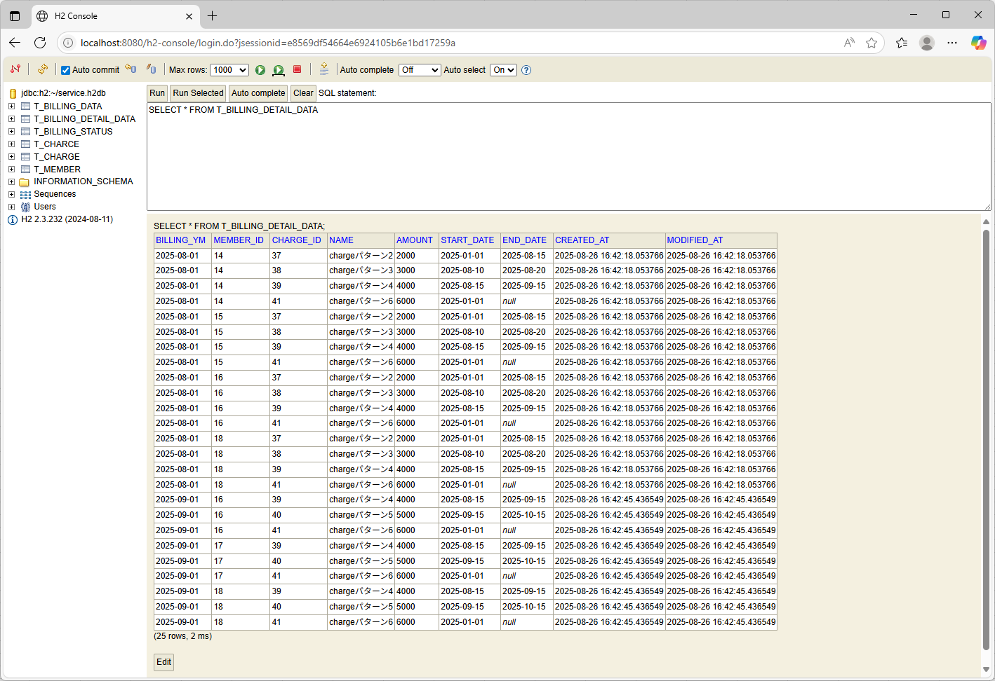
テスト内容：データベースを確認する。（請求明細データテーブル）
確認内容：レコードが9件追加されていること。 各レコードの対象年月に2025-09-01が登録されていること。 各レコードに、有効な料金情報の料金IDが登録されていること。 各レコードに、有効な料金情報の料金名が登録されていること。 各レコードに、有効な料金情報の料金名に対する金額が登録されていること。 各レコードに、有効な料金情報の開始日が登録されていること。 各レコードに、有効な料金情報の終了日が登録されていること

ケース10
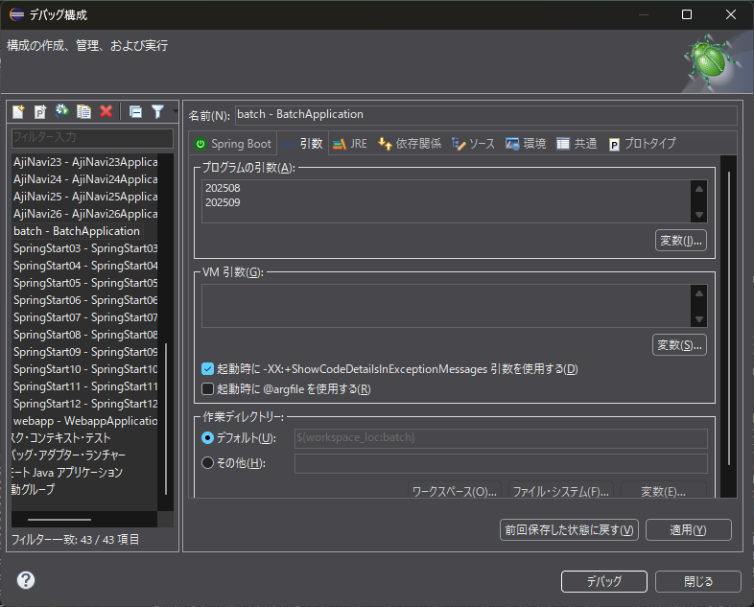
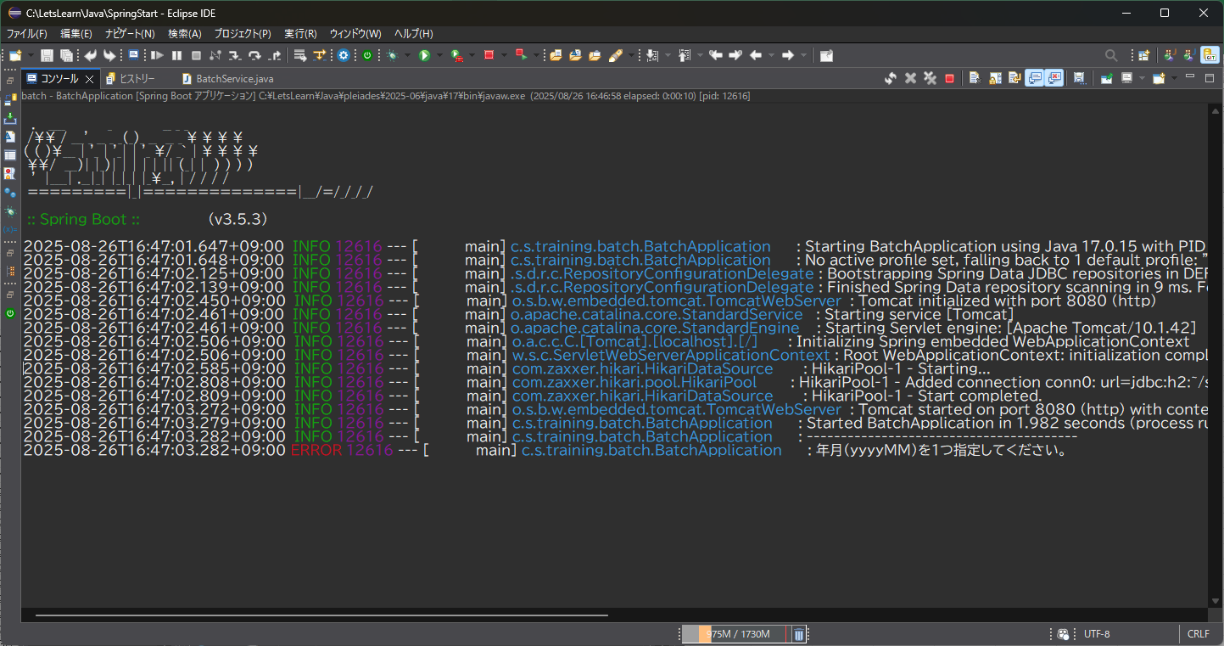
テスト内容：引数を2つ指定して起動する(202508.202509)
確認内容：年月（yyyyMM）を1つ指定してください。とエラーが出力される。

ケース11

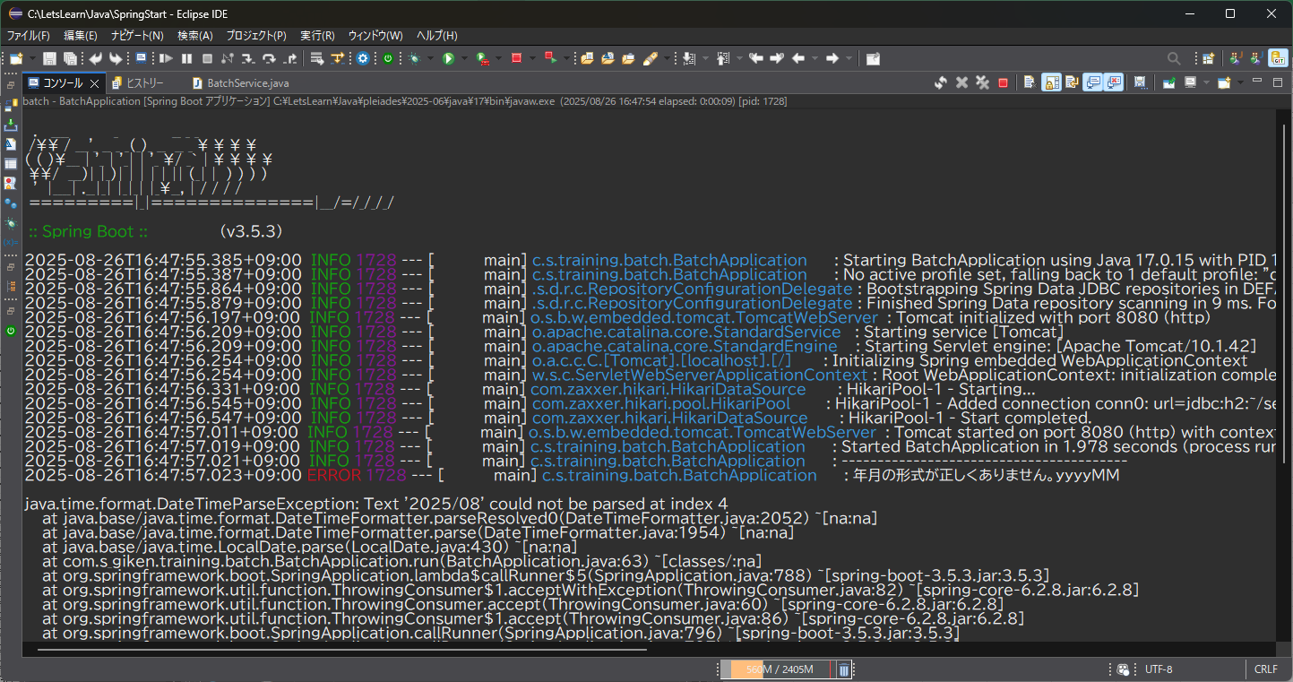
テスト内容：引数の日付の形式を変更して起動する。（2025/08）
確認内容：年月の形式が正しくありません。yyyyMMとエラー出力される。

ケース12
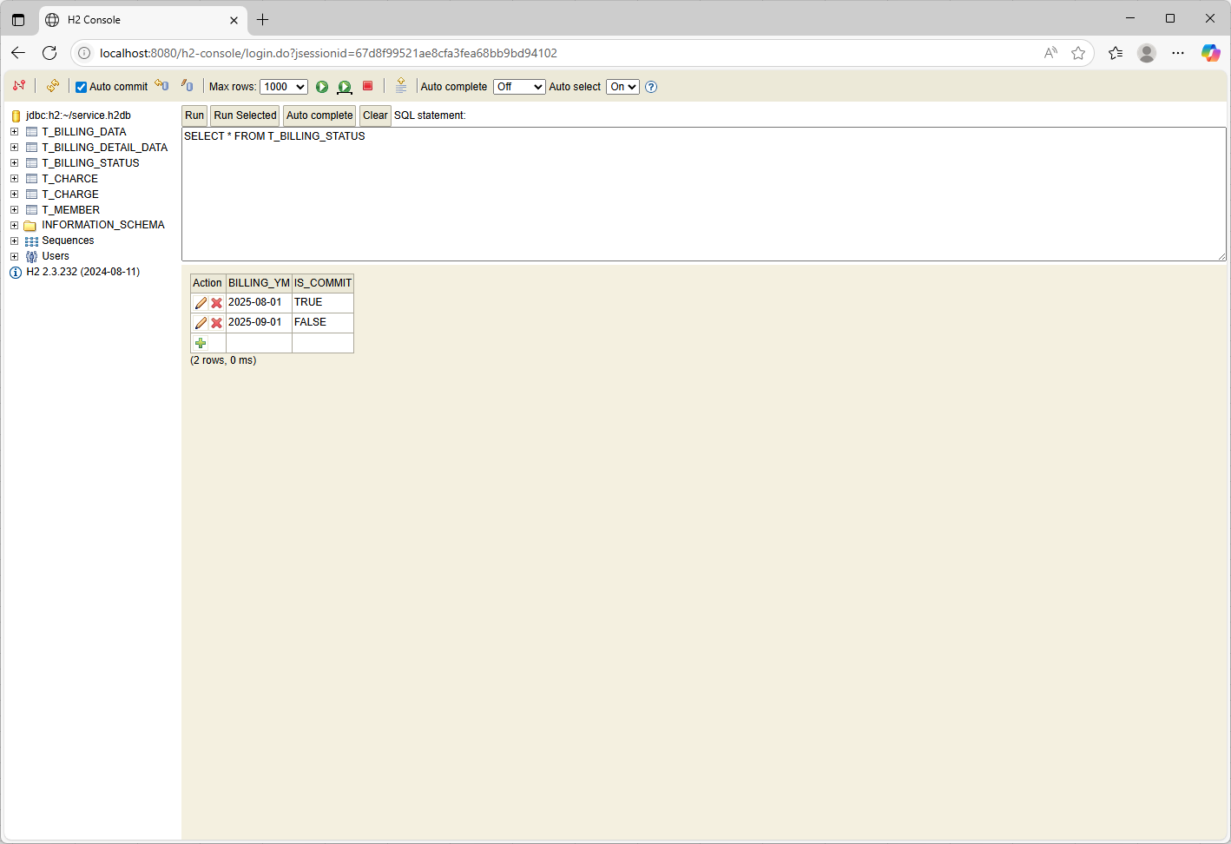
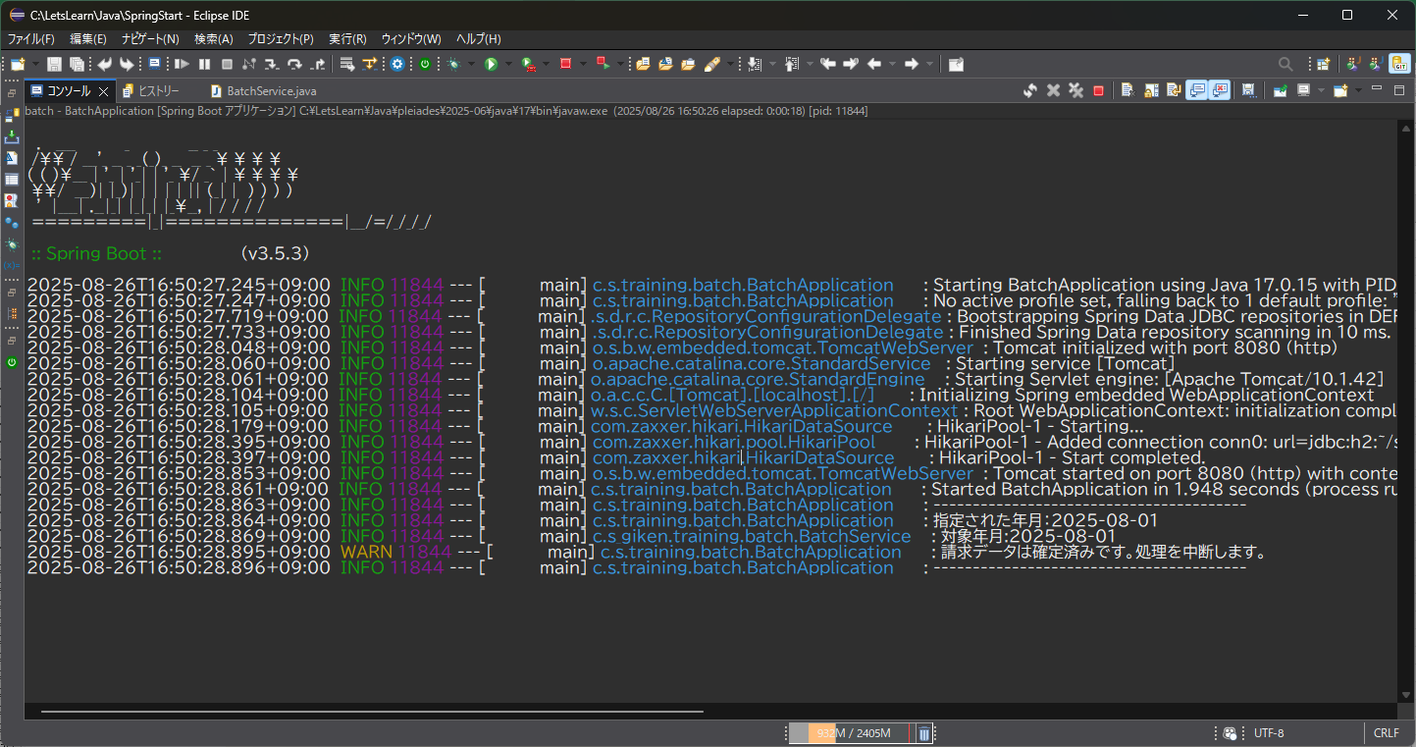
テスト内容：確定済みにしてから起動する。
確認内容：請求データは確定済みです。処理を中断します。とエラー出力される。

ケース13
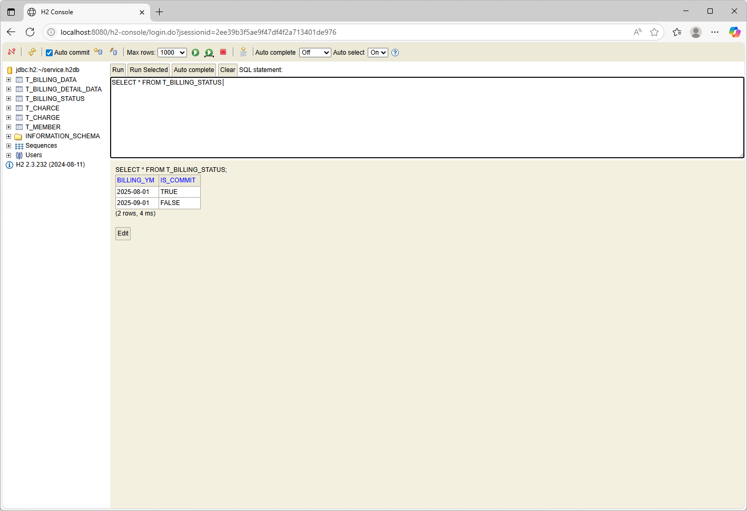
テスト内容：データベースを確認（請求データ状態）
確認内容：重複して登録がされていないこと。

ケース14
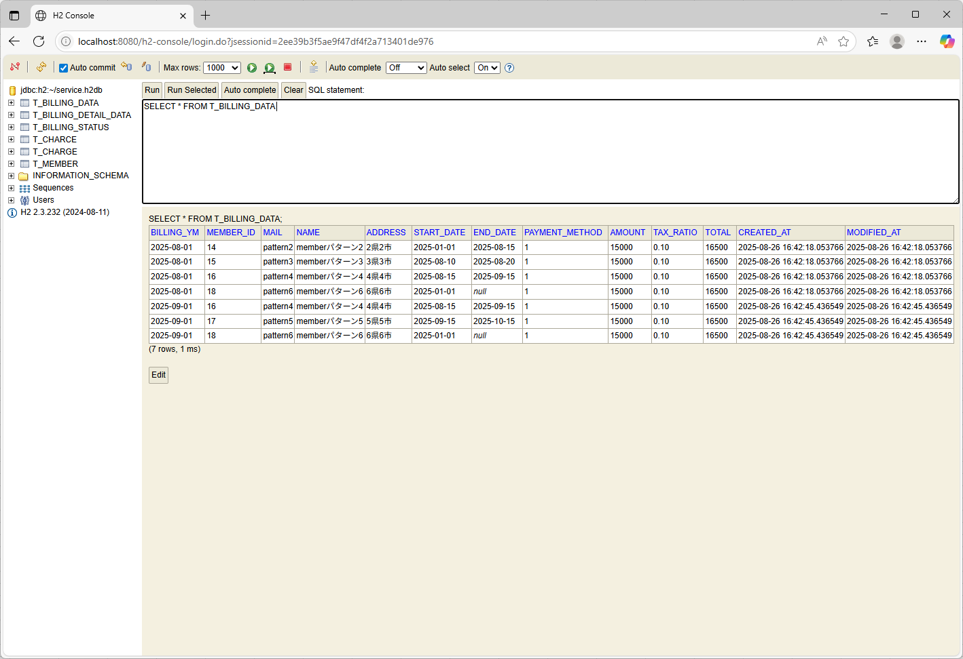
テスト内容：データベースを確認（請求データ）
確認内容：重複して登録がされていないこと。

ケース15
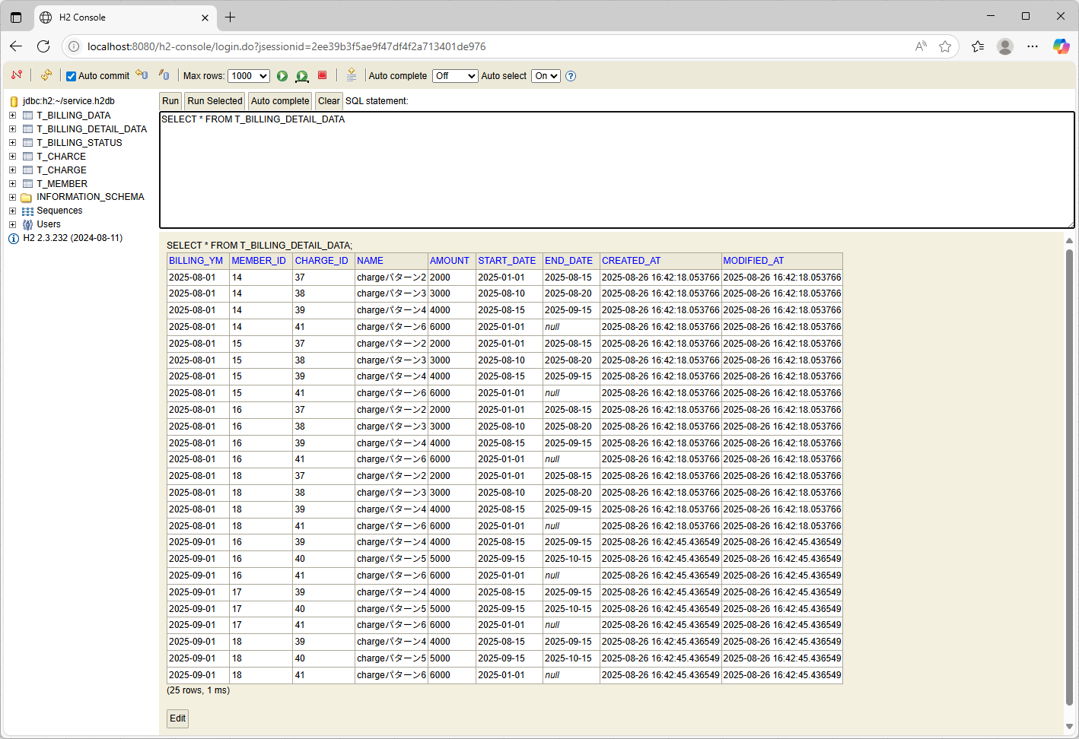
テスト内容：データベースを確認（請求明細データ）
確認内容：重複して登録がされていないこと。

ケース16


テスト内容：引数を「yyyyMM」(202408)で指定し、バッチを起動する。
確認内容：指定された年月に、2024-08-01と表示されていること。 確認内容：対象年月に、2024-08-01と登録されていること。 確認内容：未確定請求情報の削除項目に、元のデータベースに登録してあったデータの件数が表示されていること。 確認内容：請求ステータス情報の追加項目に1件と表示されていること。 確認内容：有効な加入者情報の項目に0件と出力されていること。 確認内容：有効な料金情報の項目に0件と出力されていること。 確認内容：請求データの追加の件数が0件と出力されていること。 確認内容：請求明細データの追加件数が0件と出力されていること。

ケース17

テスト内容：データベースを確認する。（請求データ状態）
確認内容：対象年月が2024-08-01のレコードが1件追加されていること。

ケース18

テスト内容：データベースを確認する。（請求データ）
確認内容：レコードが追加されていないこと。

ケース19

テスト内容：データベースを確認する。（請求明細データ）
確認内容：レコードが追加されていないこと。

